Sheet1
Index | Analog | Smiles | Num Rings | Num Rotatable Bonds | Num Lipinski HB Donor | Num Lipinski HB Acceptor | Mol Wt | LogP | Topological Polar SA | Synthetic Accessibility | Plasma Protein Binding 75%+ | Blood Brain Barrier | Human Intestinal Absorption | Caco-2 Permeability (logPapp) | BCRP Inhibitor | OCT2 inhibitor | Pgp Inhibitors | Block Bile Salt Export Pump | Inhibitors of Cytochrome P450 1A2 | Inhibitors of Cytochrome P450 2C19 | Inhibitors/Substrates of Cytochrome P450 2C9 | Inhibitors/Substrates of Cytochrome P450 3A4 | Activators of Cytochrome P450 3A4 | Inhibitors/Substrates of Cytochrome P450 2D6 | Substrates of Cytochrome P450 2C19 | Activators of Cytochrome P450 2A9 | Acute Oral Toxicity (Mouse, LD50 < 300mg/kg) | Acute Oral Toxicity (Mouse, LD50 < 50mg/kg) | Acute Oral Toxicity (Mouse, LD50 < 5mg/kg) | Acute Oral Toxicity (Rat, LD50 < 300mg/kg) | Acute Oral Toxicity (Rat, LD50 < 50mg/kg) | Acute Oral Toxicity (Rat, LD50 < 5mg/kg) | Activator Alzheimer's amyloid precursor | myocardial damage | Mutagenicity | Induce Phospholipidosis | Carcinogenic Potency (Salmonella Mutagenicity) | Carcinogenic Potency (Mouse) | Cytotoxicity in HEK293 cells - 32 hour | Cytotoxicity in HepG2 cells - 32 hour | Induce genotoxicity in human embryonic kidney cells | Activators of the human pregnane X receptor (PXR) signaling pathway | Differential cytotoxicity (isogenic chicken DT40 cell lines) | Drug Induced Liver Injury | Eye Corrosion | Eye Irritation | Fish Tox (high risk) | hERG Blockers | Mitochondrial Toxicity | Skin Sensitization
000 | 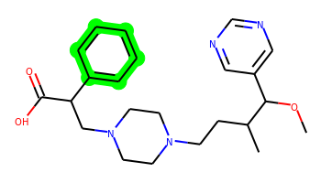 | COC(c1cncnc1)C(C)CCN1CCN(CC(C(=O)O)c2ccccc2)CC1 | 3 | 10 | 1 | 7 | 412.247 | 2.676 | 78.79 | 3.539 | Yes | Yes | Yes | -5.253 | No | Yes | Yes | Yes | No | No | No | Yes | No | No | No | No | No | No | No | No | No | No | No | No | No | Yes | No | No | No | No | No | Yes | Yes | Yes | No | No | No | No | No | No
001 | 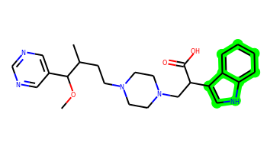 | COC(c1cncnc1)C(C)CCN1CCN(CC(C(=O)O)c2c[nH]c3ccccc23)CC1 | 4 | 10 | 2 | 8 | 451.258 | 3.158 | 94.58 | 3.754 | Yes | No | Yes | -5.537 | No | No | Yes | Yes | No | No | No | Yes | No | No | No | No | No | No | No | No | No | No | No | No | No | Yes | No | No | No | Yes | No | Yes | Yes | No | No | No | No | No | No | No
002 | 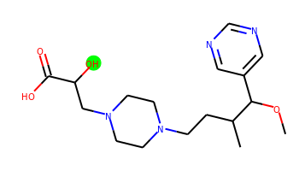 | COC(c1cncnc1)C(C)CCN1CCN(CC(O)C(=O)O)CC1 | 2 | 9 | 2 | 8 | 352.211 | 0.253 | 99.02 | 3.718 | No | No | No | -5.203 | No | No | No | No | No | No | No | No | No | No | No | No | No | No | No | No | No | No | No | No | No | No | No | No | No | No | No | Yes | No | No | No | No | No | No | No | No
003 | 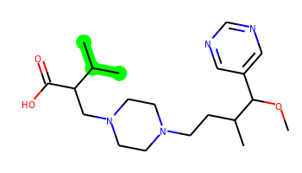 | COC(c1cncnc1)C(C)CCN1CCN(CC(C(=O)O)C(C)C)CC1 | 2 | 10 | 1 | 7 | 378.263 | 2.165 | 78.79 | 3.718 | Yes | Yes | Yes | -5.09 | No | No | No | Yes | No | No | No | No | No | No | No | No | No | No | No | No | No | No | No | No | No | No | No | No | No | No | No | Yes | No | No | No | No | No | No | No | No
004 |  | COC(c1cncnc1)C(C)CCN1CCN(CC(C(=O)O)C(=O)O)CC1 | 2 | 10 | 2 | 9 | 380.206 | 0.593 | 116.09 | 3.609 | No | No | No | -5.283 | No | No | No | No | No | No | No | No | No | No | No | No | No | No | No | No | No | No | No | No | No | No | No | No | No | No | No | Yes | No | No | No | No | No | No | No | No
005 | 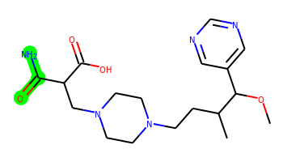 | COC(c1cncnc1)C(C)CCN1CCN(CC(C(N)=O)C(=O)O)CC1 | 2 | 10 | 3 | 9 | 379.222 | -0.006 | 121.88 | 3.828 | No | No | No | -5.341 | No | No | No | No | No | No | No | No | No | No | No | No | No | No | No | No | No | No | No | No | No | No | No | No | No | No | No | No | No | No | No | No | No | No | No | No
006 |  | COC(c1cncnc1)C(C)CCN1CCN(CC(C(=O)O)c2ccncc2)CC1 | 3 | 10 | 1 | 8 | 413.243 | 2.071 | 91.68 | 3.712 | Yes | No | Yes | -5.19 | No | No | No | Yes | No | No | No | No | No | No | No | No | No | No | No | No | No | No | No | No | No | Yes | No | No | No | No | No | Yes | No | Yes | No | No | No | No | No | No
007 | 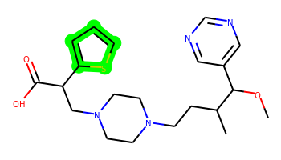 | COC(c1cncnc1)C(C)CCN1CCN(CC(C(=O)O)c2cccs2)CC1 | 3 | 10 | 1 | 7 | 418.204 | 2.738 | 78.79 | 3.772 | Yes | No | Yes | -5.253 | No | Yes | No | Yes | No | No | No | No | No | No | No | No | No | No | No | No | No | No | No | No | No | Yes | No | No | No | No | No | Yes | No | Yes | No | No | No | No | No | No
008 | 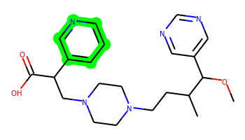 | COC(c1cncnc1)C(C)CCN1CCN(CC(C(=O)O)c2cccnc2)CC1 | 3 | 10 | 1 | 8 | 413.243 | 2.071 | 91.68 | 3.708 | Yes | No | Yes | -5.203 | No | Yes | No | Yes | No | No | No | No | No | No | No | No | No | No | No | No | No | No | No | No | No | Yes | No | No | No | No | No | Yes | No | Yes | No | No | No | No | No | No
009 |  | COC(c1cncnc1)C(C)CCN1CCN(CC(C(=O)O)c2ccccn2)CC1 | 3 | 10 | 1 | 8 | 413.243 | 2.071 | 91.68 | 3.746 | Yes | No | Yes | -5.195 | No | Yes | No | Yes | No | No | No | Yes | No | No | No | No | No | No | No | No | No | No | No | No | No | Yes | No | No | No | No | No | Yes | No | Yes | No | No | No | No | No | No
010 | 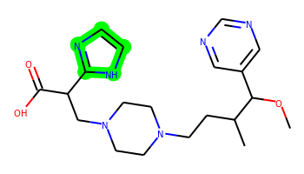 | COC(c1cncnc1)C(C)CCN1CCN(CC(C(=O)O)c2ncc[nH]2)CC1 | 3 | 10 | 2 | 9 | 402.238 | 1.399 | 107.47 | 3.949 | Yes | No | Yes | -5.287 | No | Yes | No | Yes | No | No | No | No | No | No | No | No | No | No | No | No | No | No | No | No | No | Yes | No | No | No | No | No | Yes | No | Yes | No | No | No | No | No | No
011 |  | COC(c1cncnc1)C(C)CCN1CCN(CC(C(=O)O)c2ccco2)CC1 | 3 | 10 | 1 | 8 | 402.227 | 2.269 | 91.93 | 3.802 | Yes | No | Yes | -5.133 | No | No | No | Yes | No | No | No | Yes | No | No | No | No | No | No | No | No | No | No | No | No | No | Yes | No | No | No | No | No | Yes | No | Yes | No | No | No | No | No | No
012 | 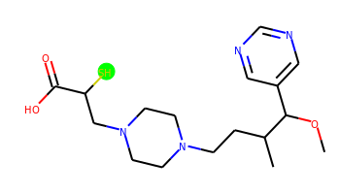 | COC(c1cncnc1)C(C)CCN1CCN(CC(S)C(=O)O)CC1 | 2 | 9 | 1 | 7 | 368.188 | 1.191 | 78.79 | 3.892 | No | No | Yes | -4.928 | No | Yes | No | No | No | No | No | No | No | No | No | No | No | No | No | No | No | No | No | No | No | No | No | No | No | No | No | Yes | No | Yes | No | No | No | No | No | No
013 | 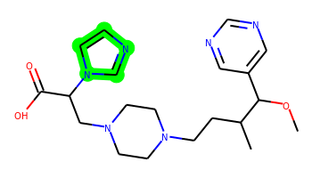 | COC(c1cncnc1)C(C)CCN1CCN(CC(C(=O)O)n2ccnc2)CC1 | 3 | 10 | 1 | 9 | 402.238 | 1.33 | 96.61 | 3.918 | Yes | No | Yes | -5.262 | No | Yes | No | Yes | No | No | No | No | No | No | No | No | No | No | No | No | No | No | No | No | No | Yes | No | No | No | No | No | Yes | No | Yes | No | No | No | No | No | No
014 | 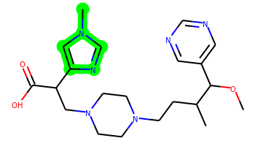 | COC(c1cncnc1)C(C)CCN1CCN(CC(C(=O)O)c2cn(C)cn2)CC1 | 3 | 10 | 1 | 9 | 416.254 | 1.41 | 96.61 | 3.995 | Yes | No | Yes | -5.236 | No | Yes | No | Yes | No | No | No | No | No | No | No | No | No | No | No | No | No | No | No | No | No | Yes | No | No | No | No | No | Yes | No | No | No | No | No | No | No | No
015 | 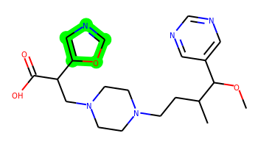 | COC(c1cncnc1)C(C)CCN1CCN(CC(C(=O)O)c2cnco2)CC1 | 3 | 10 | 1 | 9 | 403.222 | 1.664 | 104.82 | 4.023 | Yes | No | Yes | -5.201 | No | No | No | Yes | No | No | No | No | No | No | No | No | No | No | No | No | No | No | No | No | No | Yes | No | No | No | No | No | Yes | No | Yes | No | No | No | No | No | No
016 |  | COC(c1cncnc1)C(C)CCN1CCN(CC(C(=O)O)c2ccc[nH]2)CC1 | 3 | 10 | 2 | 8 | 401.243 | 2.004 | 94.58 | 3.935 | Yes | No | Yes | -5.316 | No | No | No | Yes | No | No | No | No | No | No | No | No | No | No | No | No | No | No | No | No | No | Yes | No | No | No | No | No | Yes | No | No | No | No | No | No | No | No
017 |  | COC(c1cncnc1)C(C)CCN1CCN(CC(C(=O)O)N2CCOCC2)CC1 | 3 | 10 | 1 | 9 | 421.269 | 0.593 | 91.26 | 3.792 | No | No | No | -5.285 | No | No | No | Yes | No | No | No | No | No | No | No | No | No | No | No | No | No | No | No | No | No | No | No | No | No | Yes | No | Yes | No | No | No | No | No | No | No | No
018 | 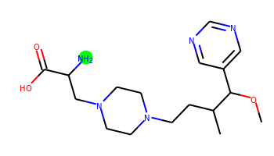 | COC(c1cncnc1)C(C)CCN1CCN(CC(N)C(=O)O)CC1 | 2 | 9 | 3 | 8 | 351.227 | 0.22 | 104.81 | 3.656 | No | No | No | -5.197 | No | No | No | No | No | No | No | No | No | No | No | No | No | No | No | No | No | No | No | No | No | No | No | No | No | No | No | Yes | No | No | No | No | No | No | No | No
019 | 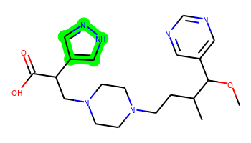 | COC(c1cncnc1)C(C)CCN1CCN(CC(C(=O)O)c2cn[nH]c2)CC1 | 3 | 10 | 2 | 9 | 402.238 | 1.399 | 107.47 | 3.984 | Yes | No | Yes | -5.341 | No | No | No | Yes | No | No | No | No | No | No | No | No | No | No | No | No | No | No | No | No | No | No | No | No | No | No | No | Yes | No | Yes | No | No | No | No | No | No
020 | 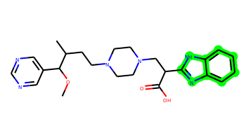 | COC(c1cncnc1)C(C)CCN1CCN(CC(C(=O)O)c2nc3ccccc3[nH]2)CC1 | 4 | 10 | 2 | 9 | 452.254 | 2.553 | 107.47 | 3.797 | Yes | No | Yes | -5.56 | No | Yes | Yes | Yes | No | No | No | Yes | No | No | No | No | No | No | No | No | No | No | No | Yes | No | Yes | No | No | No | Yes | No | Yes | Yes | Yes | No | No | No | No | No | No
021 |  | COC(c1cncnc1)C(C)CCN1CCN(CC(C(=O)O)c2nc3ccccc3[nH]2)CC1 | 4 | 10 | 2 | 9 | 452.254 | 2.553 | 107.47 | 3.797 | Yes | No | Yes | -5.56 | No | Yes | Yes | Yes | No | No | No | Yes | No | No | No | No | No | No | No | No | No | No | No | Yes | No | Yes | No | No | No | Yes | No | Yes | Yes | Yes | No | No | No | No | No | No
022 |  | COC(c1cncnc1)C(C)CCN1CCN(CC(C(=O)O)c2cc[nH]n2)CC1 | 3 | 10 | 2 | 9 | 402.238 | 1.399 | 107.47 | 4.159 | Yes | No | Yes | -5.35 | No | No | No | Yes | No | No | No | No | No | No | No | No | No | No | No | No | No | No | No | No | No | Yes | No | No | No | No | No | Yes | No | Yes | No | No | No | No | No | No
023 | 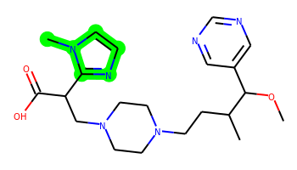 | COC(c1cncnc1)C(C)CCN1CCN(CC(C(=O)O)c2nccn2C)CC1 | 3 | 10 | 1 | 9 | 416.254 | 1.41 | 96.61 | 3.892 | Yes | No | Yes | -5.272 | No | Yes | No | Yes | No | No | No | No | No | No | No | No | No | No | No | No | No | No | No | No | No | Yes | No | No | No | No | No | Yes | No | No | No | No | No | No | No | No
024 |  | COC(c1cncnc1)C(C)CCN1CCN(CC(C(=O)O)c2nnn[nH]2)CC1 | 3 | 10 | 2 | 11 | 404.228 | 0.189 | 133.25 | 4.057 | No | No | No | -5.345 | No | No | No | Yes | No | No | No | No | No | No | No | No | No | No | No | No | No | No | No | No | No | No | No | No | No | No | No | Yes | No | No | No | No | No | No | No | No
025 | 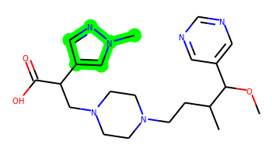 | COC(c1cncnc1)C(C)CCN1CCN(CC(C(=O)O)c2cnn(C)c2)CC1 | 3 | 10 | 1 | 9 | 416.254 | 1.41 | 96.61 | 3.869 | Yes | No | Yes | -5.259 | No | No | No | Yes | No | No | No | No | No | No | No | No | No | No | No | No | No | No | No | No | No | Yes | No | No | No | No | No | Yes | No | Yes | No | No | No | No | No | No
026 | 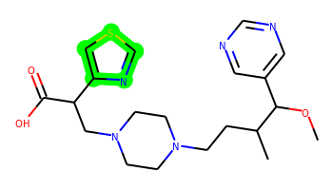 | COC(c1cncnc1)C(C)CCN1CCN(CC(C(=O)O)c2cscn2)CC1 | 3 | 10 | 1 | 8 | 419.199 | 2.133 | 91.68 | 3.997 | Yes | No | Yes | -5.182 | No | No | No | Yes | No | No | No | No | No | No | No | No | No | No | No | No | No | No | No | No | No | Yes | No | No | No | No | No | Yes | No | No | No | No | No | No | No | No
027 |  | COC(c1cncnc1)C(C)CCN1CCN(CC(C(=O)O)n2cccc2)CC1 | 3 | 10 | 1 | 8 | 401.243 | 1.935 | 83.72 | 3.894 | Yes | No | Yes | -5.199 | No | Yes | No | Yes | No | No | No | Yes | No | No | No | No | No | No | No | No | No | No | No | No | No | Yes | No | No | No | No | No | Yes | No | No | No | No | No | No | No | No
028 | 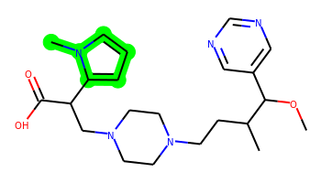 | COC(c1cncnc1)C(C)CCN1CCN(CC(C(=O)O)c2cccn2C)CC1 | 3 | 10 | 1 | 8 | 415.258 | 2.015 | 83.72 | 3.905 | Yes | No | Yes | -5.237 | No | Yes | No | Yes | No | No | No | No | No | No | No | No | No | No | No | No | No | No | No | No | No | Yes | No | No | No | No | No | Yes | No | No | No | No | No | No | No | No
029 | 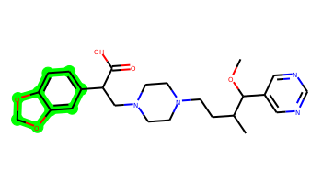 | COC(c1cncnc1)C(C)CCN1CCN(CC(C(=O)O)c2ccc3c(c2)OCO3)CC1 | 4 | 10 | 1 | 9 | 456.237 | 2.405 | 97.25 | 3.753 | Yes | No | Yes | -5.412 | No | Yes | Yes | Yes | No | No | No | Yes | No | No | No | No | No | No | No | No | No | No | No | No | No | Yes | No | No | No | Yes | No | Yes | Yes | Yes | No | No | No | No | No | No
030 | 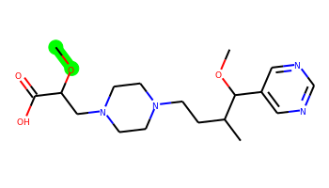 | COC(CN1CCN(CCC(C)C(OC)c2cncnc2)CC1)C(=O)O | 2 | 10 | 1 | 8 | 366.227 | 0.908 | 88.02 | 3.764 | No | No | No | -5.066 | No | No | No | No | No | No | No | No | No | No | No | No | No | No | No | No | No | No | No | No | No | No | No | No | No | No | No | Yes | No | No | No | No | No | No | No | No
031 | 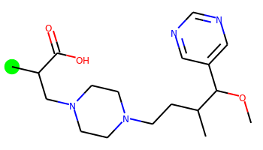 | COC(c1cncnc1)C(C)CCN1CCN(CC(C)C(=O)O)CC1 | 2 | 9 | 1 | 7 | 350.232 | 1.529 | 78.79 | 3.631 | No | Yes | Yes | -4.998 | No | Yes | No | No | No | No | No | No | No | No | No | No | No | No | No | No | No | No | No | No | No | No | No | No | No | No | No | Yes | No | No | No | No | No | No | No | No
032 | 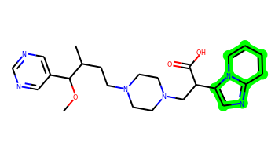 | COC(c1cncnc1)C(C)CCN1CCN(CC(C(=O)O)c2cnc3ccccn23)CC1 | 4 | 10 | 1 | 9 | 452.254 | 2.324 | 96.09 | 3.955 | Yes | No | Yes | -5.486 | No | Yes | Yes | Yes | No | No | No | Yes | No | No | No | No | No | No | No | No | No | No | No | No | No | Yes | No | No | No | Yes | No | Yes | Yes | No | No | No | No | No | No | No
033 |  | COC(c1cncnc1)C(C)CCN1CCN(CC(C(=O)O)c2ccno2)CC1 | 3 | 10 | 1 | 9 | 403.222 | 1.664 | 104.82 | 4.024 | Yes | No | Yes | -5.209 | No | No | No | Yes | No | No | No | No | No | No | No | No | No | No | No | No | No | No | No | No | No | Yes | No | No | No | No | No | Yes | No | Yes | No | No | No | No | No | No
034 |  | COC(c1cncnc1)C(C)CCN1CCN(CC(C(=O)O)c2cncs2)CC1 | 3 | 10 | 1 | 8 | 419.199 | 2.133 | 91.68 | 4.019 | Yes | No | Yes | -5.273 | No | No | No | Yes | No | No | No | No | No | No | No | No | No | No | No | No | No | No | No | No | No | No | No | No | No | No | No | Yes | No | Yes | No | No | No | No | No | No
035 |  | COC(c1cncnc1)C(C)CCN1CCN(CC(C(=O)O)c2nc[nH]n2)CC1 | 3 | 10 | 2 | 10 | 403.233 | 0.794 | 120.36 | 4.23 | No | No | Yes | -5.333 | No | No | No | Yes | No | No | No | No | No | No | No | No | No | No | No | No | No | No | No | No | No | No | No | No | No | No | No | Yes | No | No | No | No | No | No | No | No
036 | 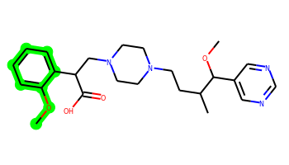 | COc1ccccc1C(CN1CCN(CCC(C)C(OC)c2cncnc2)CC1)C(=O)O | 3 | 11 | 1 | 8 | 442.258 | 2.685 | 88.02 | 3.649 | Yes | No | Yes | -5.32 | No | Yes | Yes | Yes | No | No | No | Yes | No | No | No | No | No | No | No | No | No | No | No | No | No | No | No | No | No | Yes | No | Yes | Yes | Yes | No | No | No | No | No | No
037 |  | COC(c1cncnc1)C(C)CCN1CCN(CC(C(=O)O)n2cccn2)CC1 | 3 | 10 | 1 | 9 | 402.238 | 1.33 | 96.61 | 3.905 | Yes | No | Yes | -5.25 | No | Yes | No | Yes | No | No | No | No | No | No | No | No | No | No | No | No | No | No | No | No | No | No | No | No | No | No | No | Yes | No | Yes | No | No | No | No | No | No
038 |  | COC(c1cncnc1)C(C)CCN1CCN(CC(C(=O)O)c2ncco2)CC1 | 3 | 10 | 1 | 9 | 403.222 | 1.664 | 104.82 | 3.97 | Yes | No | Yes | -5.181 | No | No | No | Yes | No | No | No | No | No | No | No | No | No | No | No | No | No | No | No | No | No | Yes | No | No | No | No | No | Yes | No | Yes | No | No | No | No | No | No
039 |  | COC(c1cncnc1)C(C)CCN1CCN(CC(C(=O)O)c2ccsc2)CC1 | 3 | 10 | 1 | 7 | 418.204 | 2.738 | 78.79 | 3.812 | Yes | No | Yes | -5.24 | No | Yes | No | Yes | No | No | No | Yes | No | No | No | No | No | No | No | No | No | No | No | No | No | Yes | No | No | No | No | No | Yes | Yes | No | No | No | No | No | No | No
040 | 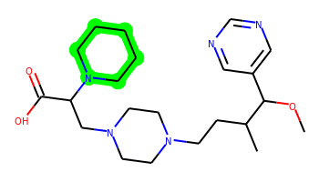 | COC(c1cncnc1)C(C)CCN1CCN(CC(C(=O)O)N2CCCCC2)CC1 | 3 | 10 | 1 | 8 | 419.29 | 1.747 | 82.03 | 3.737 | Yes | No | Yes | -5.286 | No | Yes | No | Yes | No | No | No | No | No | No | No | No | No | No | No | No | No | No | No | No | No | Yes | No | No | No | No | No | Yes | No | No | No | No | No | No | No | No
041 | 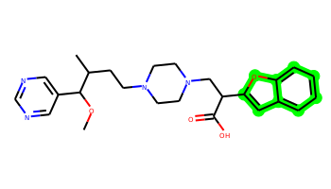 | COC(c1cncnc1)C(C)CCN1CCN(CC(C(=O)O)c2cc3ccccc3o2)CC1 | 4 | 10 | 1 | 8 | 452.242 | 3.423 | 91.93 | 3.795 | Yes | No | Yes | -5.35 | No | Yes | Yes | Yes | No | No | No | Yes | No | No | No | No | No | No | No | No | No | No | No | No | No | Yes | No | No | No | Yes | No | Yes | Yes | Yes | No | No | No | No | No | No
042 |  | COC(c1cncnc1)C(C)CCN1CCN(CC(C(=O)O)c2nc[nH]c2C)CC1 | 3 | 10 | 2 | 9 | 416.254 | 1.708 | 107.47 | 4.017 | Yes | No | Yes | -5.323 | No | Yes | No | Yes | No | No | No | No | No | No | No | No | No | No | No | No | No | No | No | No | No | Yes | No | No | No | No | No | Yes | No | No | No | No | No | No | No | No
043 |  | COC(c1cncnc1)C(C)CCN1CCN(CC(C(=O)O)c2ccn[nH]2)CC1 | 3 | 10 | 2 | 9 | 402.238 | 1.399 | 107.47 | 3.962 | Yes | No | Yes | -5.351 | No | No | No | Yes | No | No | No | No | No | No | No | No | No | No | No | No | No | No | No | No | No | Yes | No | No | No | No | No | Yes | No | Yes | No | No | No | No | No | No
044 | 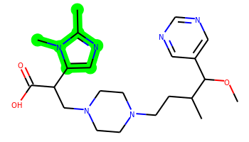 | COC(c1cncnc1)C(C)CCN1CCN(CC(C(=O)O)c2cnc(C)n2C)CC1 | 3 | 10 | 1 | 9 | 430.269 | 1.718 | 96.61 | 4.027 | Yes | No | Yes | -5.369 | No | Yes | No | Yes | No | No | No | Yes | No | No | No | No | No | No | No | No | No | No | No | No | No | Yes | No | No | No | No | No | Yes | No | No | No | No | No | No | No | No
045 |  | COC(c1cncnc1)C(C)CCN1CCN(CC(C(=O)O)c2cnn[nH]2)CC1 | 3 | 10 | 2 | 10 | 403.233 | 0.794 | 120.36 | 4.232 | No | No | Yes | -5.372 | No | No | No | Yes | No | No | No | No | No | No | No | No | No | No | No | No | No | No | No | No | No | No | No | No | No | No | No | Yes | No | Yes | No | No | No | No | No | No
046 |  | COC(c1cncnc1)C(C)CCN1CCN(CC(C(=O)O)C2CCOC2)CC1 | 3 | 10 | 1 | 8 | 406.258 | 1.545 | 88.02 | 4.103 | Yes | No | No | -5.222 | No | No | No | Yes | No | No | No | No | No | No | No | No | No | No | No | No | No | No | No | No | No | No | No | No | No | Yes | No | Yes | No | No | No | No | No | No | No | No
047 |  | COC(c1cncnc1)C(C)CCN1CCN(CC(C(=O)O)c2nn[nH]n2)CC1 | 3 | 10 | 2 | 11 | 404.228 | 0.189 | 133.25 | 3.967 | No | No | No | -5.469 | No | No | No | No | No | No | No | No | No | No | No | No | No | No | No | No | No | No | No | No | No | No | No | No | No | No | No | Yes | No | Yes | No | No | No | No | No | No
048 | 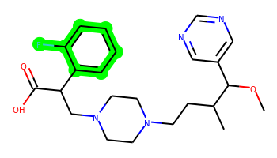 | COC(c1cncnc1)C(C)CCN1CCN(CC(C(=O)O)c2ccccc2F)CC1 | 3 | 10 | 1 | 7 | 430.238 | 2.815 | 78.79 | 3.671 | Yes | No | Yes | -5.18 | No | No | Yes | Yes | No | No | No | Yes | No | No | No | No | No | No | No | No | No | No | No | No | No | No | No | No | No | No | No | Yes | Yes | Yes | No | No | No | No | No | No
049 | 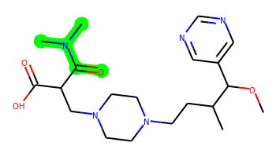 | COC(c1cncnc1)C(C)CCN1CCN(CC(C(=O)O)C(=O)N(C)C)CC1 | 2 | 10 | 1 | 9 | 407.253 | 0.597 | 99.1 | 3.888 | No | No | No | -5.241 | No | No | No | Yes | No | No | No | No | No | No | No | No | No | No | No | No | No | No | No | No | No | No | No | No | No | No | No | Yes | No | No | No | No | No | No | No | No
050 | 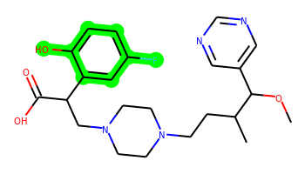 | COC(c1cncnc1)C(C)CCN1CCN(CC(C(=O)O)c2cc(F)ccc2O)CC1 | 3 | 10 | 2 | 8 | 446.233 | 2.521 | 99.02 | 3.781 | Yes | No | Yes | -5.427 | No | No | No | Yes | No | No | No | Yes | No | No | No | No | No | No | No | No | No | No | No | Yes | No | No | No | No | No | No | No | Yes | Yes | Yes | No | No | No | No | No | No
051 |  | COC(c1cncnc1)C(C)CCN1CCN(CC(C(=O)O)c2nnco2)CC1 | 3 | 10 | 1 | 10 | 404.217 | 1.059 | 117.71 | 4.062 | Yes | No | No | -5.222 | No | No | No | Yes | No | No | No | No | No | No | No | No | No | No | No | No | No | No | No | No | No | No | No | No | No | No | No | Yes | No | Yes | No | No | No | No | No | No
052 |  | COC(c1cncnc1)C(C)CCN1CCN(CC(C(=O)O)c2cc[nH]c2)CC1 | 3 | 10 | 2 | 8 | 401.243 | 2.004 | 94.58 | 3.979 | Yes | No | Yes | -5.318 | No | No | No | Yes | No | No | No | No | No | No | No | No | No | No | No | No | No | No | No | No | No | Yes | No | No | No | No | No | Yes | No | No | No | No | No | No | No | No
053 | 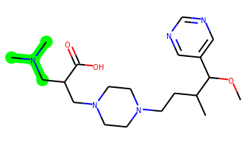 | COC(c1cncnc1)C(C)CCN1CCN(CC(CN(C)C)C(=O)O)CC1 | 2 | 11 | 1 | 8 | 393.274 | 1.07 | 82.03 | 3.801 | Yes | No | Yes | -5.145 | No | No | No | Yes | No | No | No | No | No | No | No | No | No | No | No | No | No | No | No | No | No | No | No | No | No | No | No | Yes | No | No | No | No | No | No | No | No
054 | 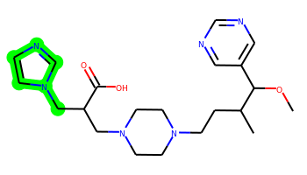 | COC(c1cncnc1)C(C)CCN1CCN(CC(Cn2ccnc2)C(=O)O)CC1 | 3 | 11 | 1 | 9 | 416.254 | 1.405 | 96.61 | 3.887 | Yes | No | No | -5.286 | No | Yes | No | Yes | No | No | No | No | No | No | No | No | No | No | No | No | No | No | No | No | No | No | No | No | No | No | No | Yes | No | No | No | No | No | No | No | No
055 | 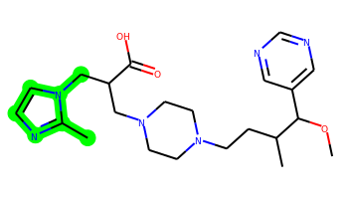 | COC(c1cncnc1)C(C)CCN1CCN(CC(Cn2ccnc2C)C(=O)O)CC1 | 3 | 11 | 1 | 9 | 430.269 | 1.714 | 96.61 | 3.918 | Yes | No | Yes | -5.392 | No | Yes | No | Yes | No | No | No | Yes | No | No | No | No | No | No | No | No | No | No | No | No | No | Yes | No | No | No | No | No | Yes | No | No | No | No | No | No | No | No
056 |  | COC(c1cncnc1)C(C)CCN1CCN(CC(C(=O)O)c2nc(C)no2)CC1 | 3 | 10 | 1 | 10 | 418.233 | 1.368 | 117.71 | 3.929 | Yes | No | No | -5.277 | No | No | No | Yes | No | No | No | No | No | No | No | No | No | No | No | No | No | No | No | No | No | Yes | No | No | No | No | No | Yes | No | Yes | No | No | No | No | No | No
057 |  | COC(c1cncnc1)C(C)CCN1CCN(CC(C(=O)O)c2nccs2)CC1 | 3 | 10 | 1 | 8 | 419.199 | 2.133 | 91.68 | 3.878 | Yes | No | Yes | -5.196 | No | No | No | Yes | No | No | No | No | No | No | No | No | No | No | No | No | No | No | No | No | No | Yes | No | No | No | No | No | Yes | No | Yes | No | No | No | No | No | No
058 |  | COC(c1cncnc1)C(C)CCN1CCN(CC(C(=O)O)c2ncon2)CC1 | 3 | 10 | 1 | 10 | 404.217 | 1.059 | 117.71 | 4.093 | No | No | No | -5.239 | No | No | No | Yes | No | No | No | No | No | No | No | No | No | No | No | No | No | No | No | No | No | No | No | No | No | No | No | Yes | No | No | No | No | No | No | No | No
059 | 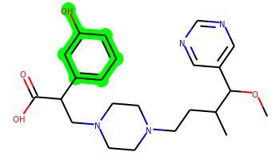 | COC(c1cncnc1)C(C)CCN1CCN(CC(C(=O)O)c2cccc(O)c2)CC1 | 3 | 10 | 2 | 8 | 428.242 | 2.382 | 99.02 | 3.69 | Yes | No | Yes | -5.407 | No | Yes | No | Yes | No | No | No | Yes | No | No | No | No | No | No | No | No | No | No | No | Yes | No | Yes | No | No | No | No | No | Yes | No | Yes | No | No | No | No | No | No
060 | 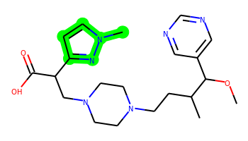 | COC(c1cncnc1)C(C)CCN1CCN(CC(C(=O)O)c2ccn(C)n2)CC1 | 3 | 10 | 1 | 9 | 416.254 | 1.41 | 96.61 | 3.949 | Yes | No | Yes | -5.274 | No | No | No | Yes | No | No | No | Yes | No | No | No | No | No | No | No | No | No | No | No | No | No | Yes | No | No | No | No | No | Yes | No | Yes | No | No | No | No | No | No
061 | 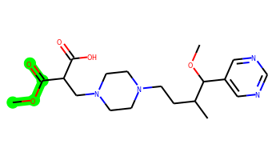 | COC(=O)C(CN1CCN(CCC(C)C(OC)c2cncnc2)CC1)C(=O)O | 2 | 10 | 1 | 9 | 394.222 | 0.682 | 105.09 | 3.792 | Yes | No | No | -5.15 | No | No | No | No | No | No | No | No | No | No | No | No | No | No | No | No | No | No | No | No | No | No | No | No | No | No | No | Yes | No | No | No | No | No | No | No | No
062 | 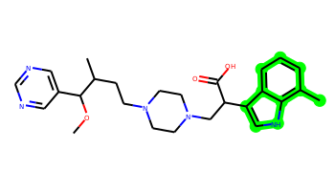 | COC(c1cncnc1)C(C)CCN1CCN(CC(C(=O)O)c2c[nH]c3c(C)cccc23)CC1 | 4 | 10 | 2 | 8 | 465.274 | 3.466 | 94.58 | 3.873 | Yes | No | Yes | -5.502 | No | No | Yes | Yes | No | No | No | Yes | No | No | No | No | No | No | No | No | No | No | No | Yes | No | Yes | No | No | No | Yes | No | Yes | Yes | No | No | No | No | No | No | No
063 |  | COC(c1cncnc1)C(C)CCN1CCN(CC(C(=O)O)C2CCCC2)CC1 | 3 | 10 | 1 | 7 | 404.279 | 2.699 | 78.79 | 3.8 | Yes | Yes | Yes | -5.135 | No | No | No | Yes | No | No | No | No | No | No | No | No | No | No | No | No | No | No | No | No | No | No | No | No | No | Yes | No | Yes | No | No | No | No | Yes | No | No | No
064 | 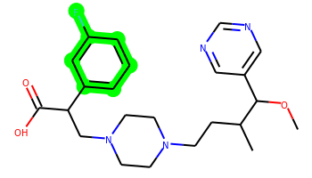 | COC(c1cncnc1)C(C)CCN1CCN(CC(C(=O)O)c2cccc(F)c2)CC1 | 3 | 10 | 1 | 7 | 430.238 | 2.815 | 78.79 | 3.645 | Yes | No | Yes | -5.136 | No | No | Yes | Yes | No | No | No | Yes | No | No | No | No | No | No | No | No | No | No | No | No | No | Yes | No | No | No | No | No | Yes | Yes | Yes | No | No | Yes | No | No | No
065 |  | COC(c1cncnc1)C(C)CCN1CCN(CC(C(=O)O)c2cccc(C)n2)CC1 | 3 | 10 | 1 | 8 | 427.258 | 2.38 | 91.68 | 3.831 | Yes | No | Yes | -5.278 | No | No | No | Yes | No | No | No | Yes | No | No | No | No | No | No | No | No | No | No | No | No | No | Yes | No | No | No | No | No | Yes | No | Yes | No | No | No | No | No | No
066 |  | COC(c1cncnc1)C(C)CCN1CCN(CC(C(=O)O)c2nc3ccccc3o2)CC1 | 4 | 10 | 1 | 9 | 453.238 | 2.818 | 104.82 | 3.831 | Yes | No | Yes | -5.46 | No | Yes | Yes | Yes | No | No | No | Yes | No | No | No | No | No | No | No | No | No | No | No | No | No | Yes | No | No | No | Yes | No | Yes | Yes | Yes | No | No | No | No | No | No
067 |  | COC(c1cncnc1)C(C)CCN1CCN(CC(C(=O)O)c2nc3ccccc3o2)CC1 | 4 | 10 | 1 | 9 | 453.238 | 2.818 | 104.82 | 3.831 | Yes | No | Yes | -5.46 | No | Yes | Yes | Yes | No | No | No | Yes | No | No | No | No | No | No | No | No | No | No | No | No | No | Yes | No | No | No | Yes | No | Yes | Yes | Yes | No | No | No | No | No | No
068 |  | COC(c1cncnc1)C(C)CCN1CCN(CC(C(=O)O)c2ccc3c(c2)CCO3)CC1 | 4 | 10 | 1 | 8 | 454.258 | 2.611 | 88.02 | 3.798 | Yes | No | Yes | -5.359 | No | Yes | Yes | Yes | No | No | No | Yes | No | No | No | No | No | No | No | No | No | No | No | No | No | Yes | No | No | No | Yes | No | Yes | Yes | No | No | No | No | No | No | No
069 | 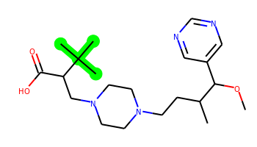 | COC(c1cncnc1)C(C)CCN1CCN(CC(C(=O)O)C(C)(C)C)CC1 | 2 | 9 | 1 | 7 | 392.279 | 2.555 | 78.79 | 3.8 | Yes | Yes | Yes | -5.035 | No | No | No | Yes | No | No | No | No | No | No | No | No | No | No | No | No | No | No | No | No | No | No | No | No | No | No | No | Yes | Yes | No | No | No | No | No | No | No
070 |  | COC(c1cncnc1)C(C)CCN1CCN(CC(C(=O)O)C(F)(F)F)CC1 | 2 | 9 | 1 | 7 | 404.204 | 2.071 | 78.79 | 3.884 | Yes | No | Yes | -4.777 | No | No | No | Yes | No | No | No | No | No | No | No | No | No | No | No | No | No | No | No | No | No | No | No | No | No | No | No | Yes | Yes | Yes | No | No | No | No | No | No
071 | 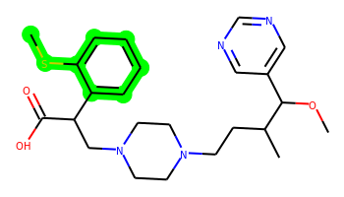 | COC(c1cncnc1)C(C)CCN1CCN(CC(C(=O)O)c2ccccc2SC)CC1 | 3 | 11 | 1 | 7 | 458.235 | 3.398 | 78.79 | 3.836 | Yes | No | Yes | -5.326 | No | Yes | Yes | Yes | No | No | No | Yes | No | No | No | No | No | No | No | No | No | No | No | No | No | Yes | No | No | No | Yes | No | Yes | Yes | Yes | No | No | No | No | No | No
072 | 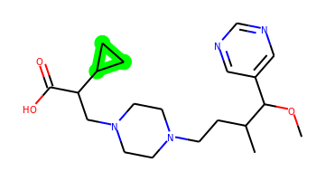 | COC(c1cncnc1)C(C)CCN1CCN(CC(C(=O)O)C2CC2)CC1 | 3 | 10 | 1 | 7 | 376.247 | 1.919 | 78.79 | 3.808 | Yes | Yes | Yes | -5.111 | No | No | No | Yes | No | No | No | No | No | No | No | No | No | No | No | No | No | No | No | No | No | No | No | No | No | No | No | Yes | No | No | No | No | Yes | No | No | No
073 | 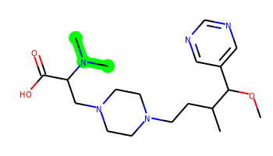 | COC(c1cncnc1)C(C)CCN1CCN(CC(C(=O)O)N(C)C)CC1 | 2 | 10 | 1 | 8 | 379.258 | 0.823 | 82.03 | 3.812 | Yes | No | Yes | -5.082 | No | No | No | No | No | No | No | No | No | No | No | No | No | No | No | No | No | No | No | No | No | No | No | No | No | No | No | Yes | No | No | No | No | No | No | No | No
074 | 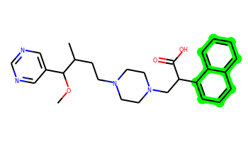 | COC(c1cncnc1)C(C)CCN1CCN(CC(C(=O)O)c2cccc3ccccc23)CC1 | 4 | 10 | 1 | 7 | 462.263 | 3.83 | 78.79 | 3.646 | Yes | No | Yes | -5.422 | No | No | Yes | Yes | No | No | Yes | Yes | No | No | Yes | No | No | No | No | No | No | No | No | Yes | No | Yes | No | No | Yes | Yes | No | Yes | Yes | Yes | No | No | Yes | No | No | No
075 | 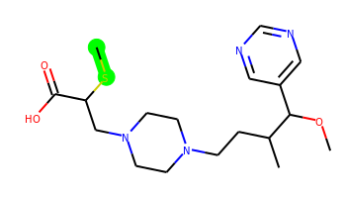 | COC(c1cncnc1)C(C)CCN1CCN(CC(SC)C(=O)O)CC1 | 2 | 10 | 1 | 7 | 382.204 | 1.624 | 78.79 | 3.873 | Yes | No | No | -5.066 | No | No | No | Yes | No | No | No | No | No | No | No | No | No | No | No | No | No | No | No | No | No | No | No | No | No | No | No | Yes | No | Yes | No | No | No | No | No | No
076 | 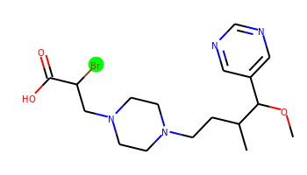 | COC(c1cncnc1)C(C)CCN1CCN(CC(Br)C(=O)O)CC1 | 2 | 9 | 1 | 7 | 414.127 | 1.656 | 78.79 | 3.848 | Yes | No | Yes | -4.896 | No | Yes | No | Yes | No | No | No | No | No | No | No | No | No | No | No | No | No | No | No | No | No | No | No | No | No | No | No | Yes | No | No | No | No | No | No | No | No
077 | 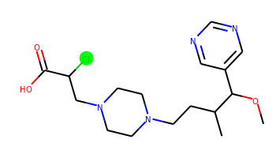 | COC(c1cncnc1)C(C)CCN1CCN(CC(Cl)C(=O)O)CC1 | 2 | 9 | 1 | 7 | 370.177 | 1.5 | 78.79 | 3.834 | Yes | No | Yes | -4.853 | No | Yes | No | Yes | No | No | No | No | No | No | No | No | No | No | No | No | No | No | No | No | No | No | No | No | No | No | No | Yes | No | Yes | No | No | No | No | No | No
078 |  | COC(c1cncnc1)C(C)CCN1CCN(CC(C(=O)O)c2c[nH]c(C)n2)CC1 | 3 | 10 | 2 | 9 | 416.254 | 1.708 | 107.47 | 4.185 | Yes | No | Yes | -5.321 | No | No | No | Yes | No | No | No | No | No | No | No | No | No | No | No | No | No | No | No | No | No | Yes | No | No | No | No | No | Yes | No | Yes | No | No | No | No | No | No
079 | 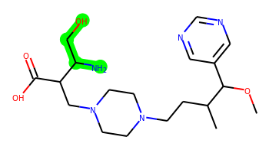 | COC(c1cncnc1)C(C)CCN1CCN(CC(C(=O)O)C(N)CO)CC1 | 2 | 11 | 4 | 9 | 395.253 | -0.172 | 125.04 | 4.068 | No | No | No | -5.856 | No | No | No | No | No | No | No | No | No | No | No | No | No | No | No | No | No | No | No | No | No | No | No | No | No | No | No | Yes | No | No | No | No | No | No | No | No
080 | 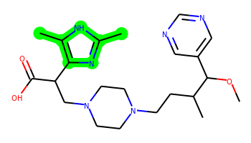 | COC(c1cncnc1)C(C)CCN1CCN(CC(C(=O)O)c2nc(C)[nH]c2C)CC1 | 3 | 10 | 2 | 9 | 430.269 | 2.016 | 107.47 | 4.028 | Yes | No | Yes | -5.455 | No | Yes | No | Yes | No | No | No | No | No | No | No | No | No | No | No | No | No | No | No | No | No | Yes | No | No | No | No | No | Yes | No | Yes | No | No | No | No | No | No
081 | 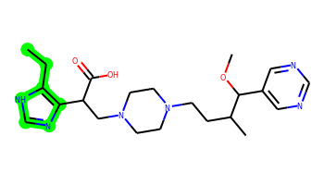 | CCc1[nH]cnc1C(CN1CCN(CCC(C)C(OC)c2cncnc2)CC1)C(=O)O | 3 | 11 | 2 | 9 | 430.269 | 1.962 | 107.47 | 4.102 | Yes | No | Yes | -5.443 | No | Yes | No | Yes | No | No | No | No | No | No | No | No | No | No | No | No | No | No | No | No | No | Yes | No | No | No | No | No | Yes | No | No | No | No | No | No | No | No
082 |  | COC(c1cncnc1)C(C)CCN1CCN(CC(C(=O)O)c2cc(C)n[nH]2)CC1 | 3 | 10 | 2 | 9 | 416.254 | 1.708 | 107.47 | 4.087 | Yes | No | Yes | -5.326 | No | No | No | Yes | No | No | No | No | No | No | No | No | No | No | No | No | No | No | No | No | No | Yes | No | No | No | No | No | Yes | No | Yes | No | No | No | No | No | No
083 |  | COC(c1cncnc1)C(C)CCN1CCN(CC(C(=O)O)n2ccnc2C)CC1 | 3 | 10 | 1 | 9 | 416.254 | 1.639 | 96.61 | 3.96 | Yes | No | Yes | -5.263 | No | Yes | No | Yes | No | No | No | Yes | No | No | No | No | No | No | No | No | No | No | No | No | No | Yes | No | No | No | No | No | Yes | No | No | No | No | No | No | No | No
084 | 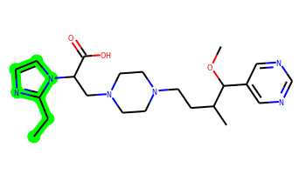 | CCc1nccn1C(CN1CCN(CCC(C)C(OC)c2cncnc2)CC1)C(=O)O | 3 | 11 | 1 | 9 | 430.269 | 1.893 | 96.61 | 3.958 | Yes | No | Yes | -5.402 | No | Yes | No | Yes | No | No | No | Yes | No | No | No | No | No | No | No | No | No | No | No | No | No | Yes | No | No | No | No | No | Yes | No | No | No | No | No | No | No | No
085 |  | COC(c1cncnc1)C(C)CCN1CCN(CC(C(=O)O)c2cnc3n2CCCC3)CC1 | 4 | 10 | 1 | 9 | 456.285 | 2.209 | 96.61 | 4.087 | Yes | No | Yes | -5.433 | No | Yes | No | Yes | No | No | No | Yes | No | No | No | No | No | No | No | No | No | No | No | No | No | Yes | No | No | Yes | Yes | No | Yes | No | No | No | No | No | No | No | No
086 |  | COC(c1cncnc1)C(C)CCN1CCN(CC(C(=O)O)N2CCNC2=O)CC1 | 3 | 10 | 2 | 10 | 420.249 | 0.286 | 111.13 | 3.98 | No | No | No | -5.392 | No | No | No | Yes | No | No | No | No | No | No | No | No | No | Yes | No | No | No | No | No | No | No | No | No | No | No | No | No | No | No | No | No | No | No | No | No | No
087 |  | COC(c1cncnc1)C(C)CCN1CCN(CC(C(=O)O)C2(O)CNC2)CC1 | 3 | 10 | 3 | 9 | 407.253 | -0.157 | 111.05 | 4.155 | No | No | No | -5.905 | No | No | No | No | No | No | No | No | No | No | No | No | No | Yes | No | No | No | No | No | No | No | No | No | No | No | No | No | No | No | No | No | No | No | No | No | No
088 |  | COC(c1cncnc1)C(C)CCN1CCN(CC(C(=O)O)c2nnc[nH]2)CC1 | 3 | 10 | 2 | 10 | 403.233 | 0.794 | 120.36 | 4.163 | No | No | Yes | -5.341 | No | No | No | No | No | No | No | No | No | No | No | No | No | No | No | No | No | No | No | No | No | No | No | No | No | No | No | Yes | No | No | No | No | No | No | No | No
089 |  | COC(c1cncnc1)C(C)CCN1CCN(CC(NC(=N)N)C(=O)O)CC1 | 2 | 10 | 5 | 10 | 393.249 | -0.256 | 140.69 | 3.887 | No | No | No | -6.269 | No | No | No | No | No | No | No | No | No | No | No | No | No | No | No | No | No | No | No | No | No | No | No | No | No | No | No | Yes | No | No | No | No | No | No | No | No
090 |  | COC(c1cncnc1)C(C)CCN1CCN(CC(C(=O)O)c2cnc3cccnn23)CC1 | 4 | 10 | 1 | 10 | 453.249 | 1.719 | 108.98 | 4.025 | Yes | No | Yes | -5.519 | No | No | Yes | Yes | No | No | No | Yes | No | No | No | No | No | No | No | No | No | No | No | No | No | Yes | No | No | No | Yes | No | Yes | Yes | Yes | No | No | No | No | No | No
091 |  | COC(c1cncnc1)C(C)CCN1CCN(CC(C(=O)O)c2cc(N)no2)CC1 | 3 | 10 | 3 | 10 | 418.233 | 1.247 | 130.84 | 4.075 | No | No | No | -5.331 | No | No | No | No | No | No | No | No | No | No | No | No | No | No | No | No | No | No | No | No | No | No | No | No | No | No | No | No | No | Yes | No | No | No | No | No | No
092 |  | COC(c1cncnc1)C(C)CCN1CCN(CC(C(=O)O)c2cnc(N)s2)CC1 | 3 | 10 | 3 | 9 | 434.21 | 1.715 | 117.7 | 4.035 | Yes | No | No | -5.414 | No | No | No | Yes | No | No | No | No | No | No | No | No | No | No | No | No | No | No | No | No | No | No | No | No | No | No | No | Yes | No | Yes | No | No | No | No | No | No
093 |  | COC(c1cncnc1)C(C)CCN1CCN(CC(C(=O)O)c2nnc(C)[nH]2)CC1 | 3 | 10 | 2 | 10 | 417.249 | 1.103 | 120.36 | 4.175 | Yes | No | Yes | -5.378 | No | No | No | Yes | No | No | No | No | No | No | No | No | No | No | No | No | No | No | No | No | No | Yes | No | No | No | No | No | Yes | No | Yes | No | No | No | No | No | No
094 |  | COC(c1cncnc1)C(C)CCN1CCN(CC(C(=O)O)c2cn(C)c(Br)n2)CC1 | 3 | 10 | 1 | 9 | 494.164 | 2.172 | 96.61 | 4.184 | Yes | No | Yes | -5.434 | No | Yes | No | Yes | No | No | No | Yes | No | No | No | No | No | No | No | No | No | No | No | No | No | Yes | No | No | No | No | No | Yes | No | No | No | No | No | No | No | No
095 |  | COC(c1cncnc1)C(C)CCN1CCN(CC(C(=O)O)c2cn(C)c(Cl)n2)CC1 | 3 | 10 | 1 | 9 | 450.215 | 2.063 | 96.61 | 4.138 | Yes | No | Yes | -5.376 | No | Yes | No | Yes | No | No | No | Yes | No | No | No | No | No | No | No | No | No | No | No | No | No | Yes | No | No | No | No | No | Yes | No | Yes | No | No | No | No | No | No
096 |  | COC(c1cncnc1)C(C)CCN1CCN(CC(C(=O)O)C2NCCN2)CC1 | 3 | 10 | 3 | 9 | 406.269 | 0.028 | 102.85 | 4.195 | No | No | No | -5.801 | No | No | No | Yes | No | No | No | No | No | No | No | No | No | No | No | No | No | No | No | No | No | No | No | No | No | Yes | No | Yes | No | No | No | No | No | No | No | No
097 |  | COC(c1cncnc1)C(C)CCN1CCN(CC(NC(C)=O)C(=O)O)CC1 | 2 | 10 | 2 | 9 | 393.238 | 0.397 | 107.89 | 3.64 | Yes | No | No | -5.264 | No | No | No | No | No | No | No | No | No | No | No | No | No | No | No | No | No | No | No | No | No | No | No | No | No | No | No | Yes | No | No | No | No | No | No | No | No
098 |  | COC(c1cncnc1)C(C)CCN1CCN(CC(C(=O)O)c2cc(C)no2)CC1 | 3 | 10 | 1 | 9 | 417.238 | 1.973 | 104.82 | 3.943 | Yes | No | Yes | -5.219 | No | No | No | Yes | No | No | No | No | No | No | No | No | No | No | No | No | No | No | No | No | No | Yes | No | No | No | No | No | Yes | No | Yes | No | No | No | No | No | No

